入門
https://angular.cn/guide/quickstart

１．架构概览
①Angular 是一个用 HTML 和 JavaScript 或者一个可以编译成 JavaScript 的语言（例如 Dart
或者 TypeScript ），来构建客户端应用的框架。
構成図
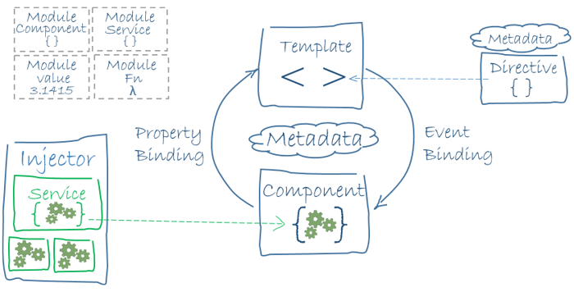

②Module
每个 Angular 应用至少有一个模块（根模块），习惯上命名为AppModule。
# | プロパティ |  | コメント
1 | declarations |  | 声明本模块中拥有的视图类。Angular 有三种视图类：组件、指令和管道。
2 | exports |  | declarations 的子集，可用于其它模块的组件模板。
3 | imports |  | 本模块声明的组件模板需要的类所在的其它模块。
4 | providers |  | 服务的创建者，并加入到全局服务列表中，可用于应用任何部分。
5 | bootstrap |  | 指定应用的主视图（称为根组件），它是所有其它视图的宿主。只有根模块才能设置bootstrap属性。

③组件
组件负责控制屏幕上的一小块区域，我们称之为视图。
当用户在这个应用中漫游时， Angular 会创建、更新和销毁组件。 应用可以通过生命周期钩子在组件生命周期的各个时
间点上插入自己的操作，例如ngOnInit()。

④模板
我们通过组件的自带的模板来定义组件视图。模板以 HTML 形式存在，告诉 Angular 如何渲染组件。

⑤元数据
元数据告诉 Angular 如何处理一个类。
@Component
# | プロパティ |  | コメント
1 | selector |  | CSS 选择器，它告诉 Angular 在父级 HTML 中查找<hero-list>标签，创建并插入该组件。
2 | template |  | 组件 HTML 模板
3 | templateUrl |  | 组件 HTML 模板的模块相对地址
4 | providers |  | 组件所需服务的依赖注入提供商数组。

⑥数据绑定
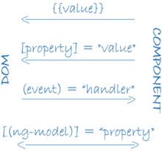
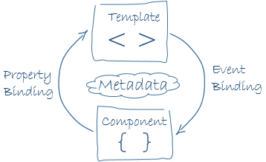

 | 数据绑定在父组件与子组件的通讯
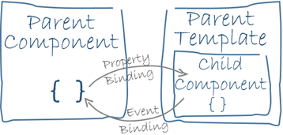

⑦指令 (directive)
Angular 模板是动态的。当 Angular 渲染它们时，它会根据指令提供的操作对 DOM 进行转换

⑧服务
服务是一个广义范畴，包括：值、函数，或应用所需的特性。

⑨依赖注入
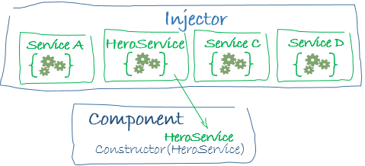

“依赖注入”是提供类的新实例的一种方式，还负责处理好类所需的全部依赖。
注入器维护了一个服务实例的容器，存放着以前创建的实例。 如果所请求的服务实例不在容器中，注入器就会创建一个服务
实例，并且添加到容器中，然后把这个服务返回给 Angular。 当所有请求的服务都被解析完并返回时，Angular 会以这些服务
为参数去调用组件的构造函数。 这就是依赖注入 。

注册提供商
 | ① app.module.ts |  |  | お勧め
 | 把提供商添加到根模块上，以便在任何地方都使用服务的同一个实例。
 | ② **.component.ts
 | 在@Component元数据中的providers属性中把它注册在组件层
 |  | ※把它注册在组件级表示该组件的每一个新实例都会有一个服务的新实例。

⑩ Angular 特性和服务
# | プロパティ |  | 概要 |  | コメント
1 | 动画 |  | 用 Angular 的动画库让组件动起来，而不需要对动画技术或 CSS 有深入的了解。
2 | 事件 |  | 事件文档会告诉你如何使用组件和服务触发支持发布和订阅的事件。 |  | TSイベント
3 | 表单 |  | 通过基于 HTML 的验证和脏检查机制支持复杂的数据输入场景。 |  | 入力
4 | HTTP |  | 通过 HTTP 客户端，可以与服务器通讯，以获得数据、保存数据和触发服务端动作。 |  | サーバとの通信
5 | 生命周期钩子 |  | 通过实现生命周期钩子接口，可以切入组件生命中的几个关键点：从创建到销毁。
6 | 管道 |  | 在模板中使用管道转换成用于显示的值，以增强用户体验。 |  | フォーマット
7 | 路由器 |  | 在应用程序客户端的页面间导航，并且不离开浏览器。 |  | ナビ
8 | 测试 |  | 使用 Angular 测试平台，在你的应用部件与 Angular 框架交互时进行单元测试。

Sheet1
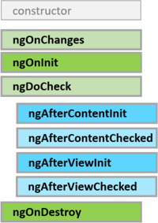
1.生命周期钩子
 | 每个接口都有唯一的一个钩子方法，它们的名字是由接口名再加上ng前缀构成的。比如，OnInit接口的钩子方法叫做ngOnInit

